分析（小学校）
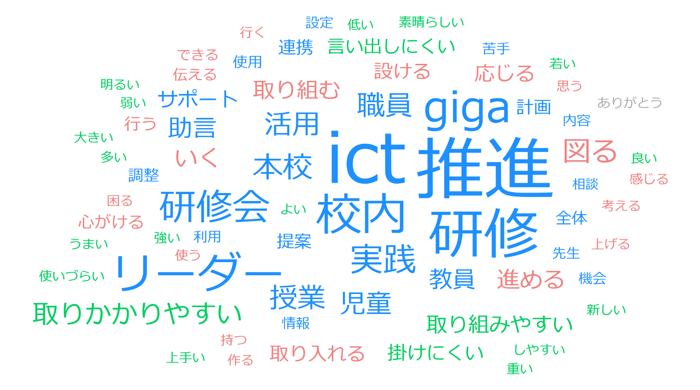
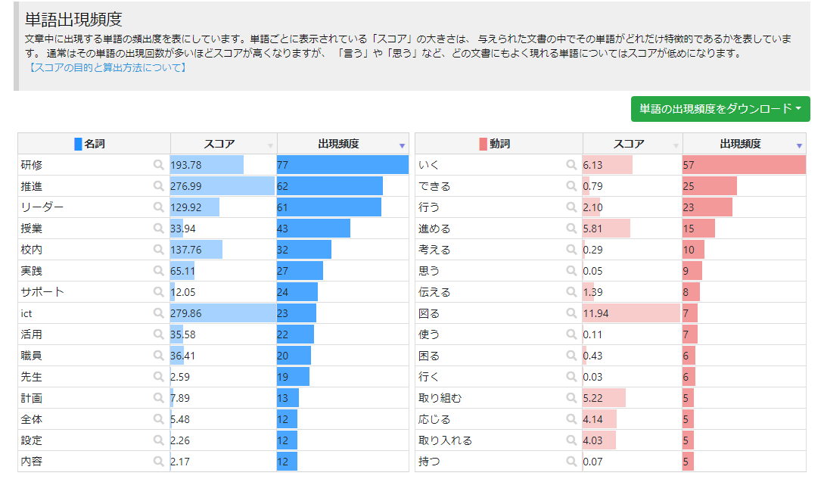
GIGA副校長・教頭・部主事研修（小学校分析）

分析（中学校）
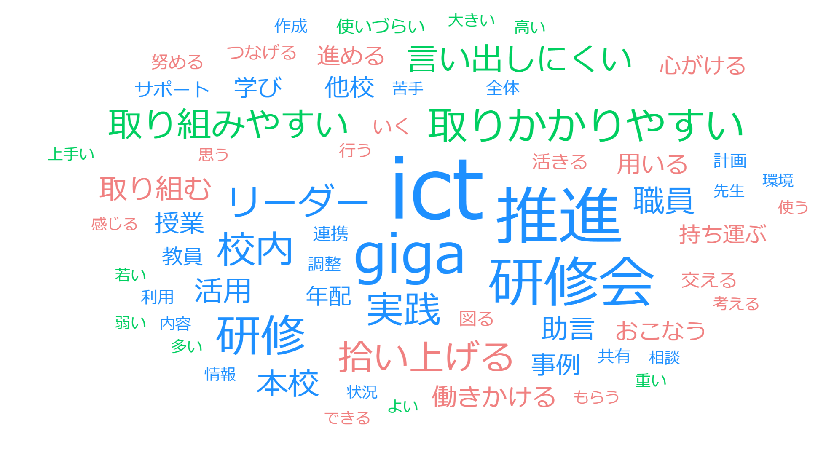
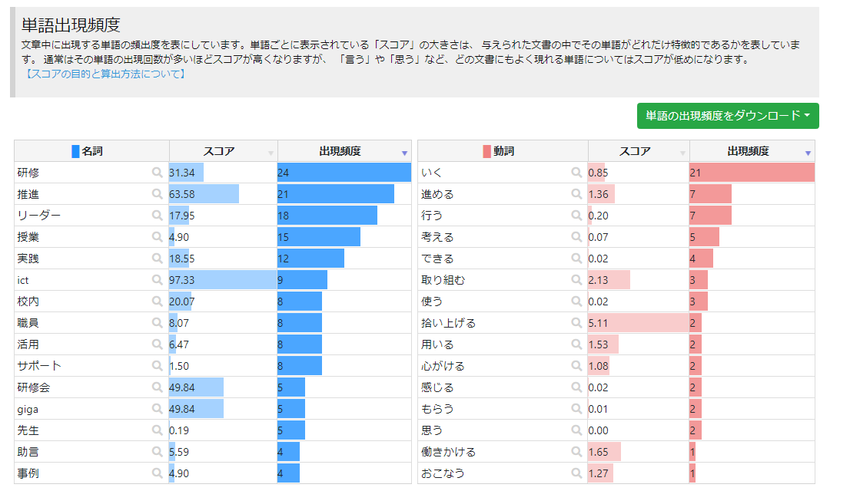
GIGA副校長・教頭・部主事研修（中学校分析）

分析（高校）
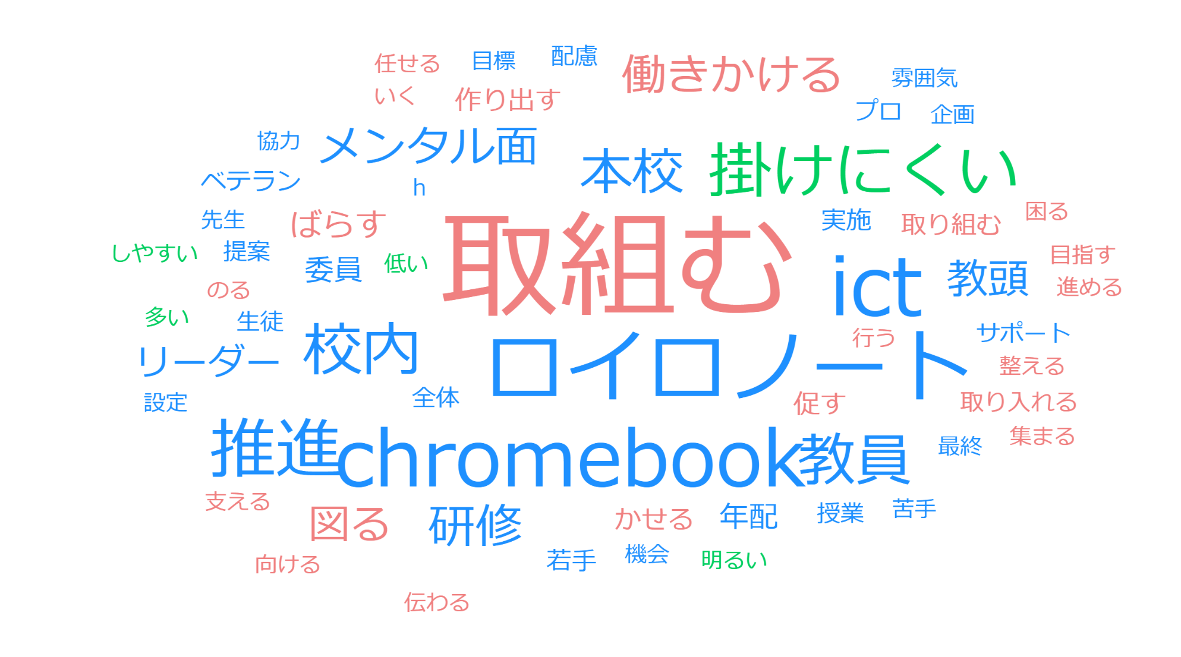
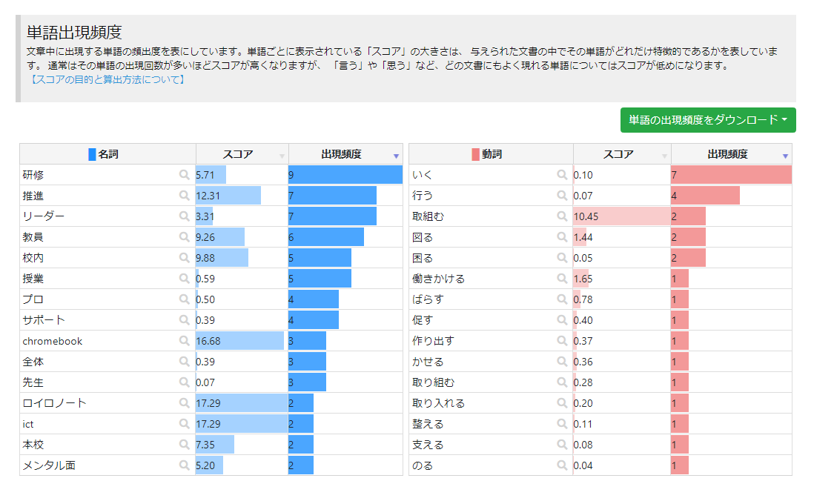
GIGA副校長・教頭・部主事研修（高校分析）

分析（特別支援学校）
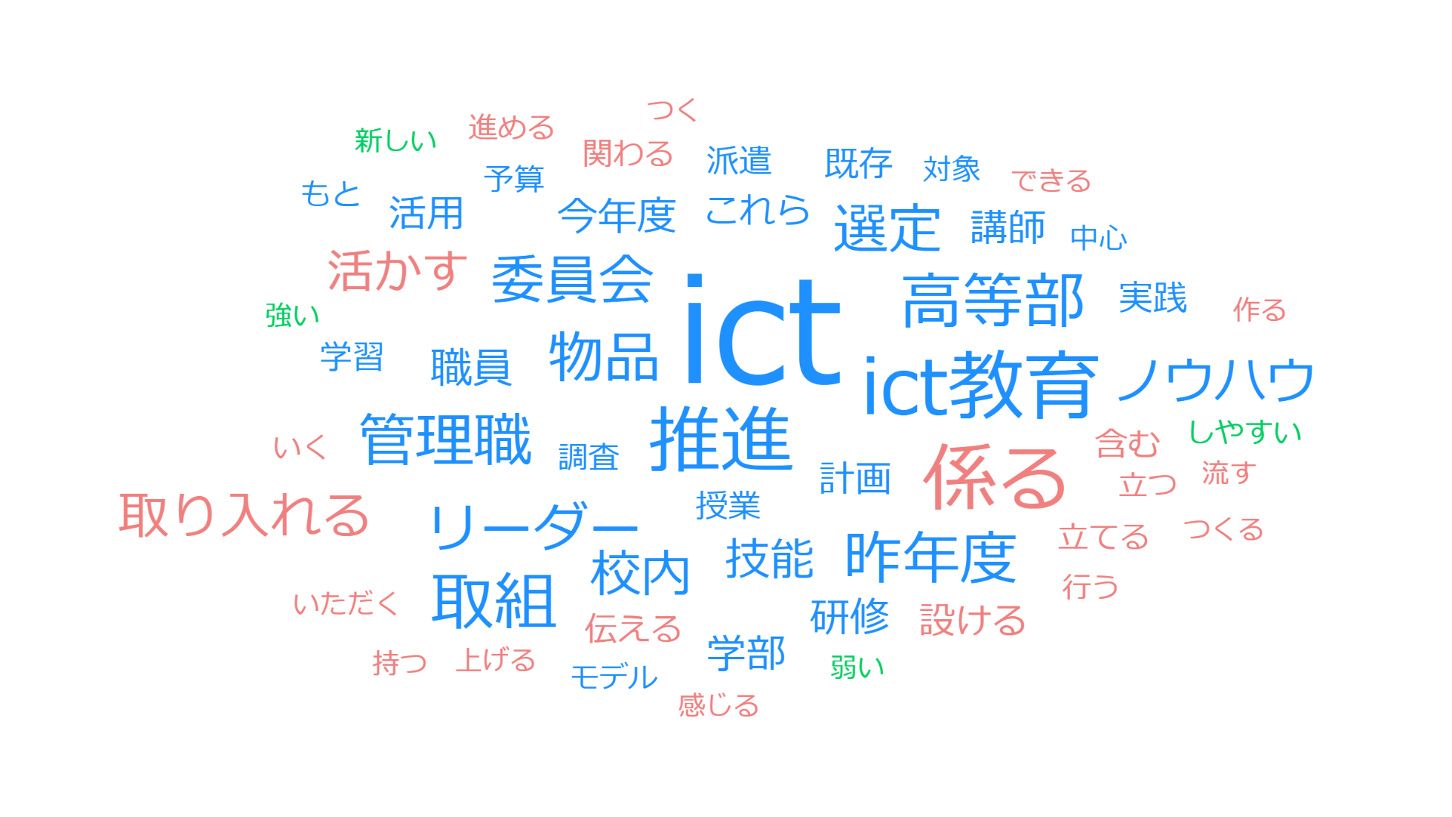
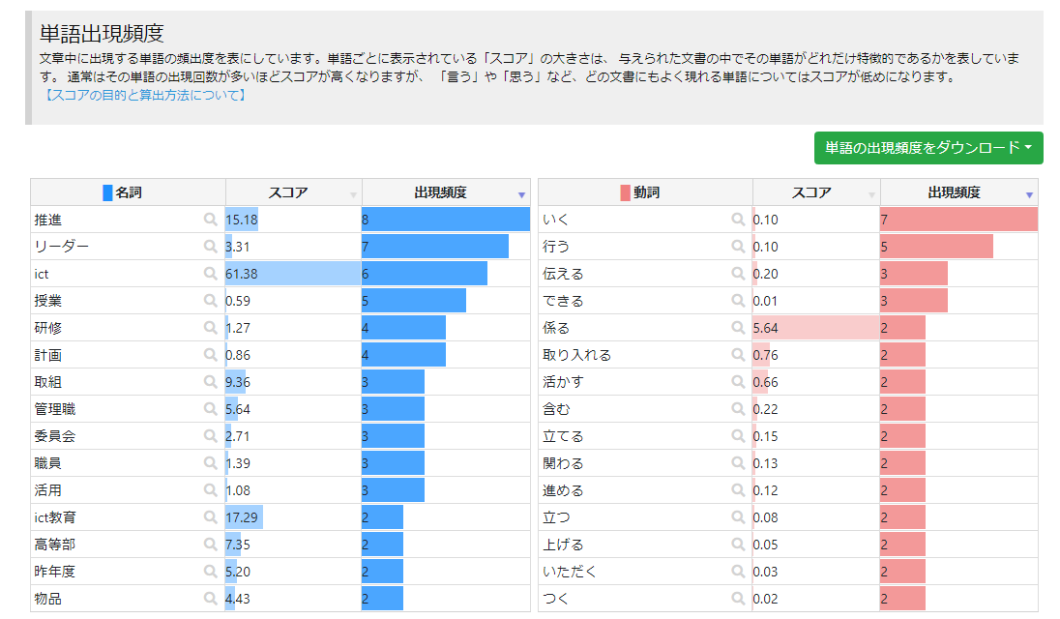
GIGA副校長・教頭・部主事研修（特別支援学校分析）

